TDSheet
МОО "ФРНК"
Оборотные средства за 2021 г.

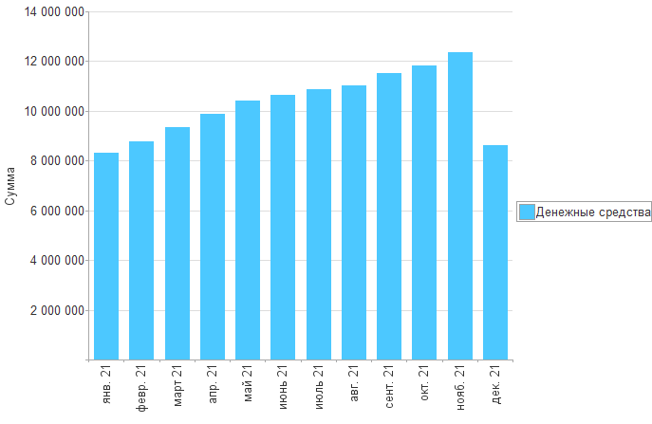

Раздел | янв. 21 | февр. 21 | март 21 | апр. 21 | май 21 | июнь 21 | июль 21 | авг. 21 | сент. 21 | окт. 21 | нояб. 21 | дек. 21

Денежные средства | 8,306,593 | 8,778,610 | 9,356,846 | 9,872,622 | 10,430,112 | 10,632,337 | 10,855,964 | 11,034,041 | 11,502,797 | 11,837,531 | 12,366,666 | 8,604,043
Итого | 8,306,593 | 8,778,610 | 9,356,846 | 9,872,622 | 10,430,112 | 10,632,337 | 10,855,964 | 11,034,041 | 11,502,797 | 11,837,531 | 12,366,666 | 8,604,043

